注意事項
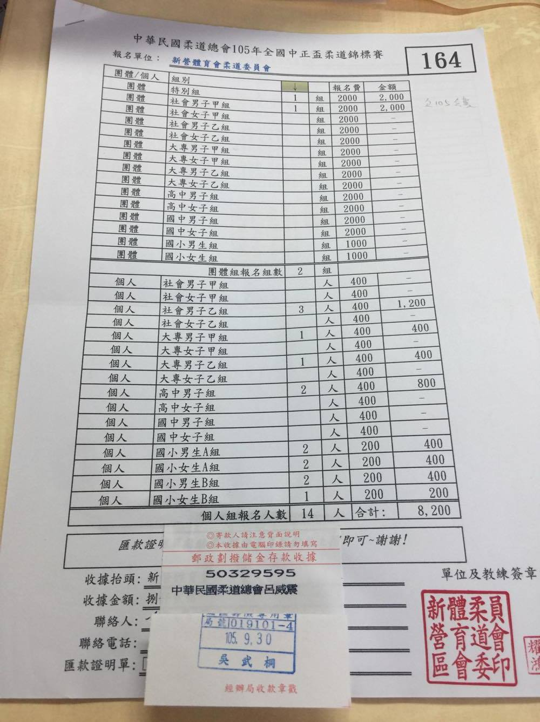
十、報名手續：一律採用電子郵件方式報名。

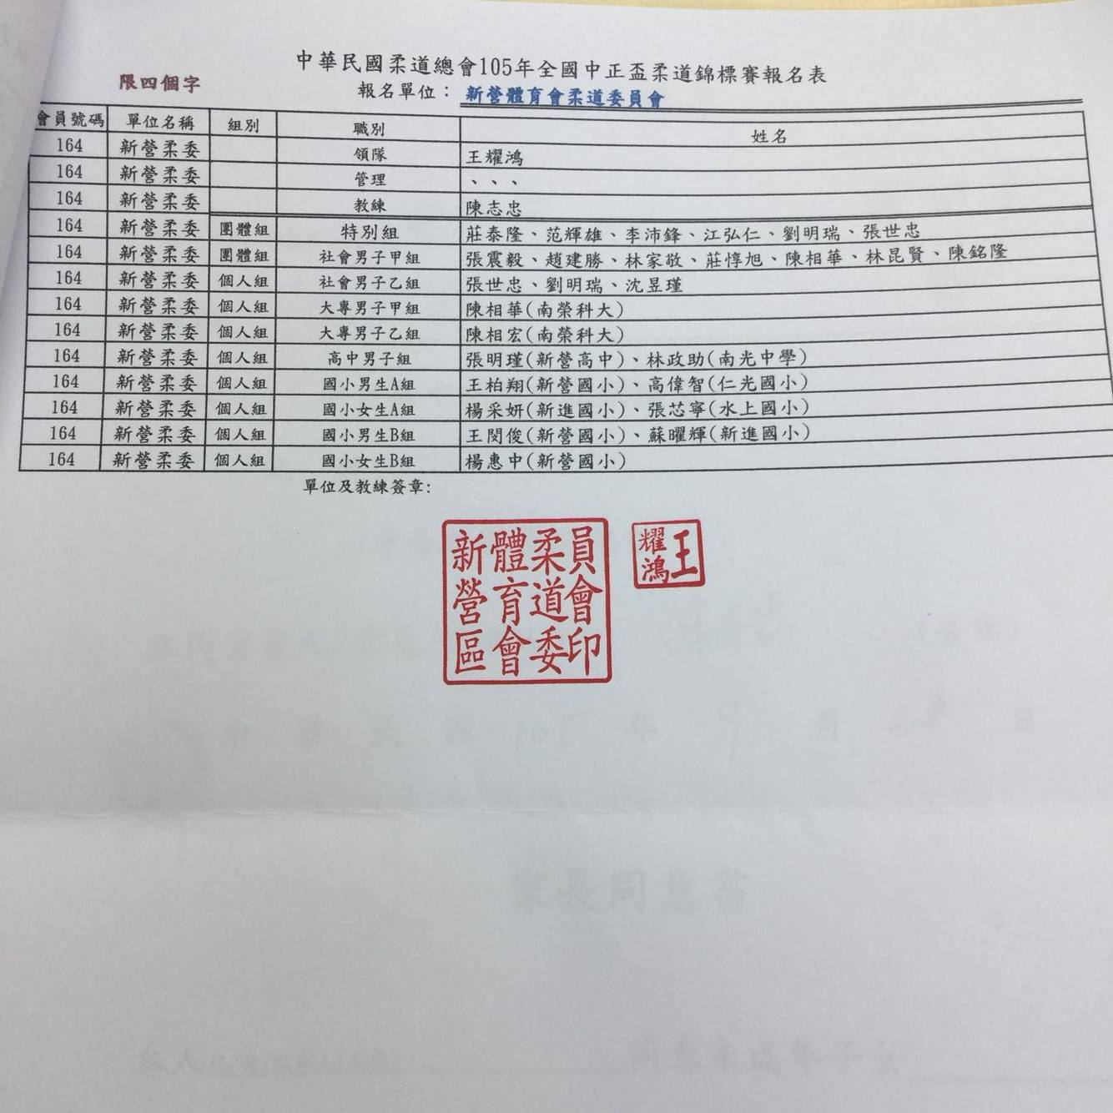
A.報名總表(須列印，連同匯款證明單一同郵寄以完成報名)
 | 1.請選擇會員號碼。
 | 2.請填入報名組數及人數。
 | 3.請填入聯絡人及聯絡人電話。
 | 3.請將匯款證明黏貼於<匯款證明單黏貼處>~超出部份往上摺即可。
 | 4.標準報名表如右-------------------------------------------->

 | ※單位名稱會自行顯示，若要開立不同名稱之收據~請另外註記
 | ※輸入組數/人數後，金額會自動計算，不需再填。

B.職員名單(須列印郵寄)
 | 1.請填入單位名稱-限四個字。
 | 2.團體組含隊長至多七名。
 | 3.請勿自行增加列數。
 | 3.未報名之組別~請自行刪減表格列後再列印。
 | 4.以道館或柔委會報名之在學生請務必於名字後面加上(學校名稱)
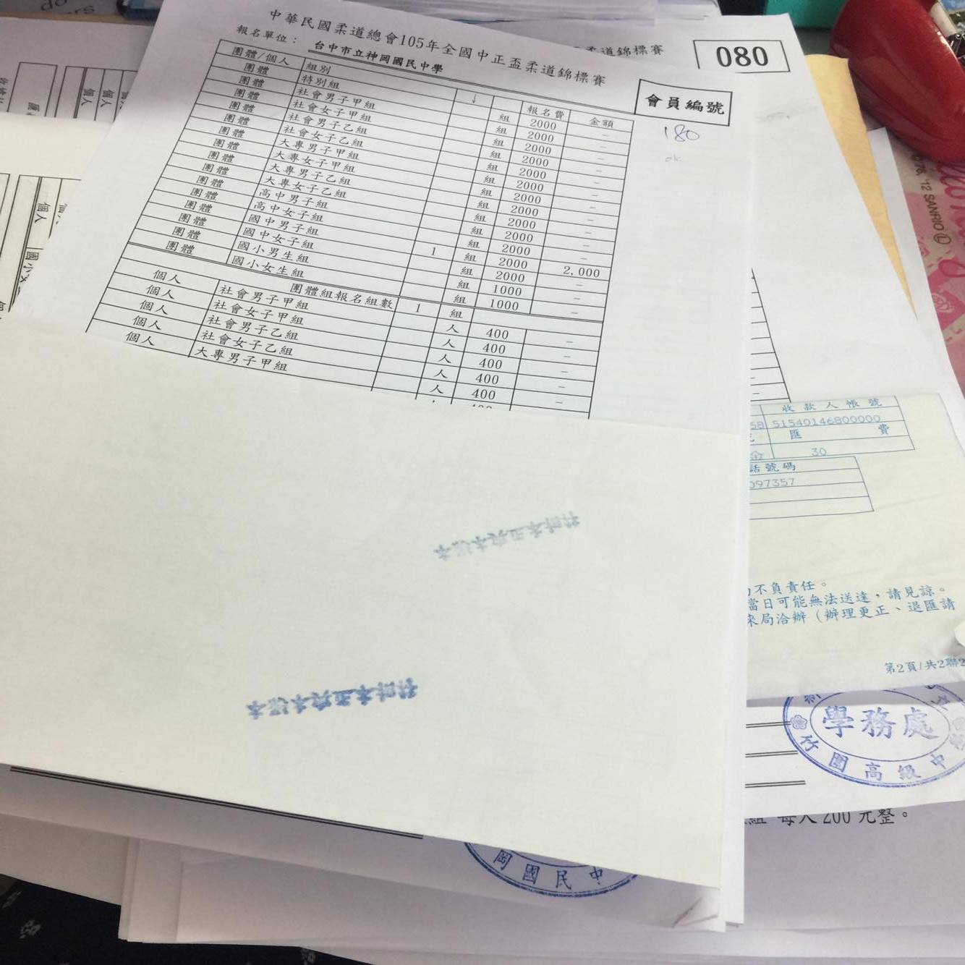
 在A欄選擇會員號碼 $$在B欄填寫四個字會員名稱  在B欄刪除未報名之"列"  選手姓名後面加註(學校名稱)(若非學校單位報名)  匯款證明單黏貼正確位置並將超出部分向上折
學校級教練簽章
 | ※ B.隊職員名單與 C.選手名單務必一致

C.選手名單(須列印郵寄)
 | 1.請確實填入選手個人資料(出生年月日及身分證字號)，俾便辦理保險事宜。
 | 2.請先選擇<性別>，再選擇組別。
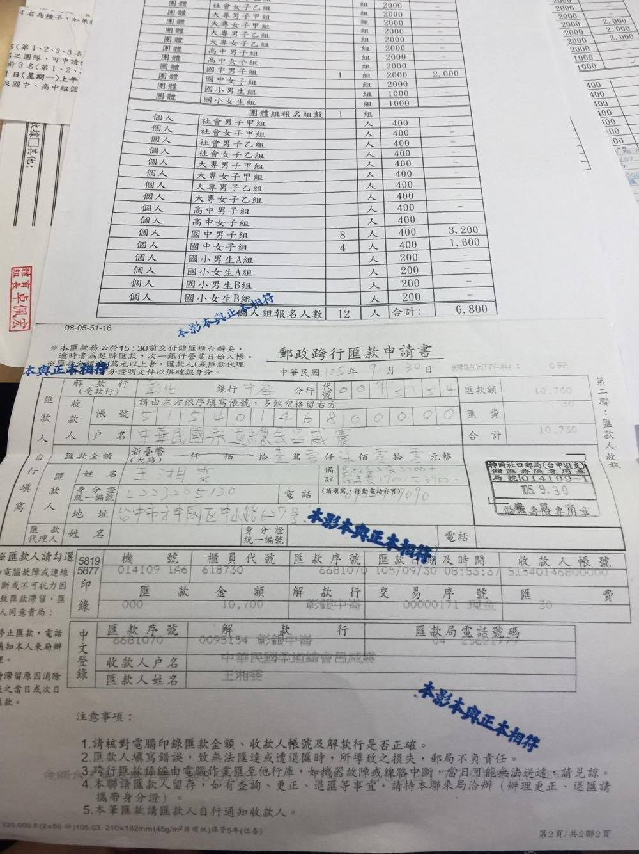
 | 3.請勿刪除/增加任何欄位，人數大於30人請往下填第二頁。
 | 4.以道館或柔委會報名之在學生請務必於名字後面加上(學校名稱)
 | ※B.職員名單與C.選手名單務必一致

參考
※請於報名截止日前將電子檔案寄至報名專用電子信箱:tpejudo.ctja@gmail.com。
※主旨請寫會員號碼+單位名稱4個字+107全國賽報名表。(例:000柔道總會107全國賽報名表)
--->請勿只填寫全國賽報名表(若大家都寫同樣的主旨-會務人員收信/查信會很容易疏漏)

※電匯帳戶:中華民國柔道總會呂威震，彰化銀行/中崙分行-5154-01-468000-00。
※盡量不使用匯票、現金袋或現金等方式繳交報名費
--->會務人員收取現金對帳會容易疏漏

※請於報名截止日(4/13)前完成報名及繳費。
※如有正當理由無法參賽者，所繳報名費扣除相關行政作業所需支出後退還餘款
--->(退報名費二分之一)(※限報到前告知)

※需郵寄資料:
1 | A.報名總表 | 4 | 匯款證明單
2 | B.隊職員名單 | 5 | 家長同意書
3 | C.選手名單

※郵寄地址:104臺北市中山區朱崙街20號510室。(郵戳為憑)。

※團體會員常年會費或個人會員常年會費歡迎連同報名費一起繳交

